Sheet1
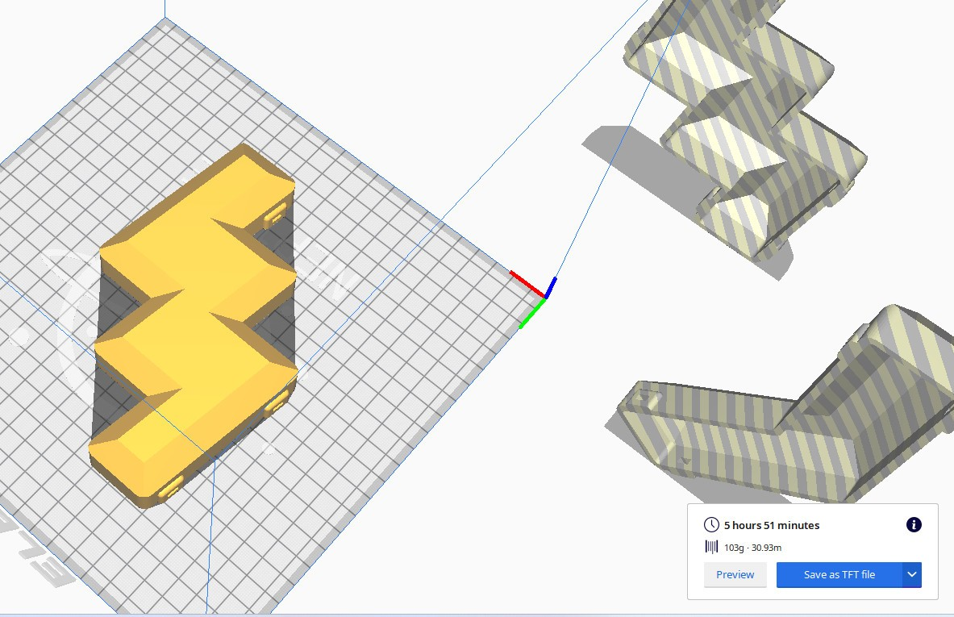
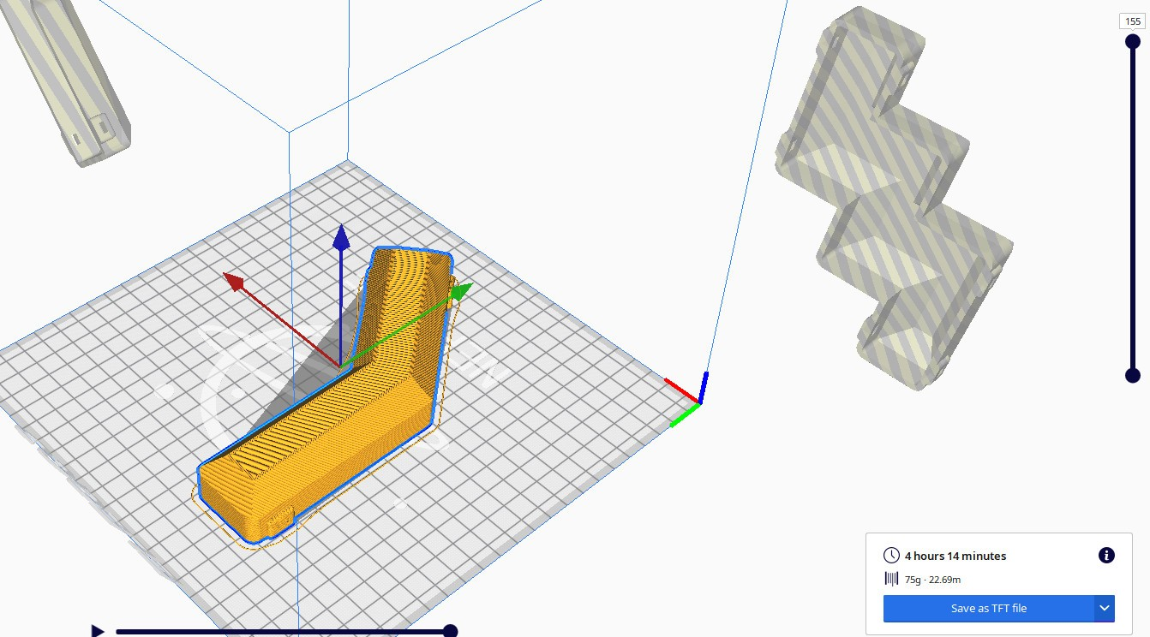
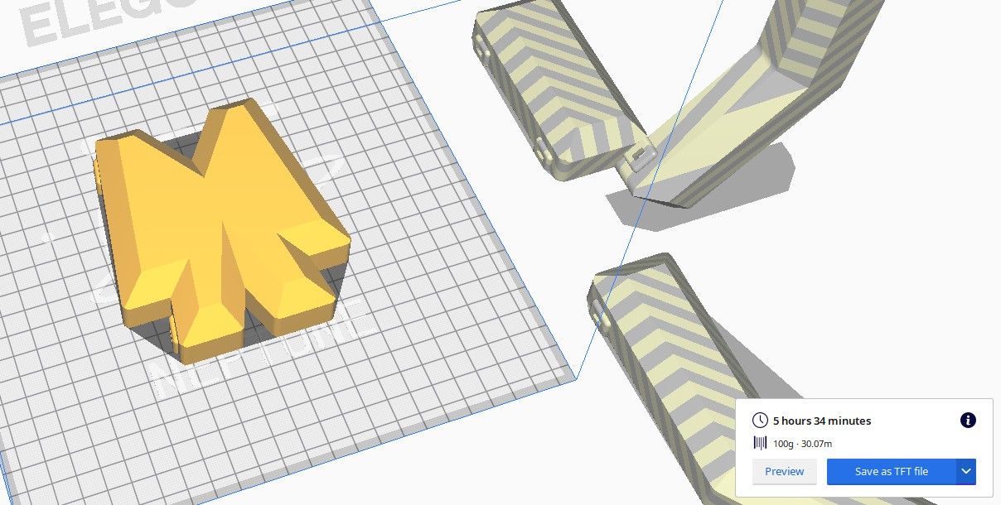
 | 3d printed parts

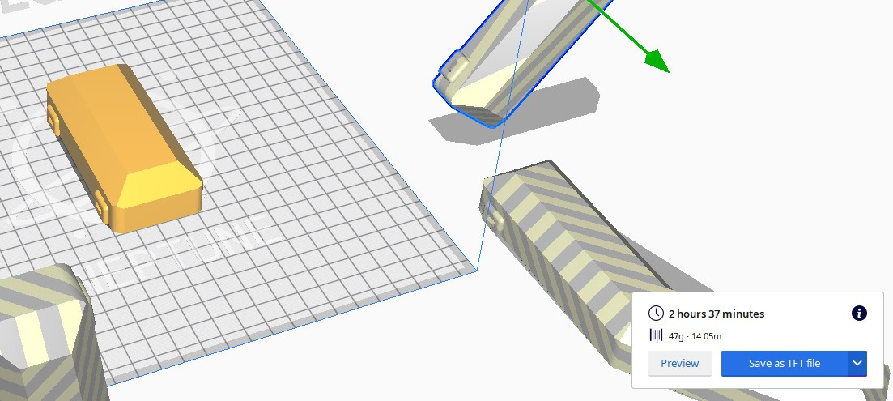
STT | Tên | Số lượng | Cân nặng (g) | time | Giá
 |  |  |  |  | Unit (vnd) | VND | USD (tương đương)
1 | LegPart | 2 | 133 |  | 133.000 | 266.000 | $11.08
2 | ChestPart3 | 2 | 75 |  | 97.500 | 195.000 | $8.13
3 | Arm | 2 | 100 |  | 130.000 | 260.000 | $10.83
4 | ChestPart2 | 2 | 47 |  | 61.000 | 122.000 | $5.08
5 | ChestPart1 | 2 | 74 |  | 96.000 | 192.000 | $8.00
 |  |  |  |  |  | 1035.000 | $43.13

